상품제안서
사각니들펜 3P세트(0.7) | 상품코드: S44789

 |  |  |  |  |  |  | 02-713-8555 | www.synergygift.co.kr
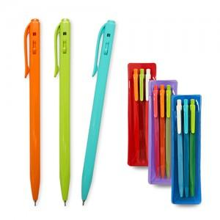

【상세/제작정보】

【인쇄/포장옵션】 | 실크 / 포장불가능

【공급단가】 | 수량 | 500~ | 1,000~ | 3,000~ | 10,000~ | 20,000~
*VAT별도 | 단가 | 760원 | 735원 | 710원 | 685원 | 675원

【상품 URL】 | https://www.synergygift.co.kr:443/src/goods_detail.php?gdno=44789

